Регистраторы SilverStone
ВИДЕОРЕГИСТРАТОРЫ, COMBO-УСТРОЙСТВА

Сигнатурное комбо-устройство (Южная Корея). Wi-Fi, Фирменное приложение для iOS и Android, Двойной усилитель приема LNA, Разрешение: Super HD 1296p; Процессор AIT8339; Матрица OMNI VISION 4689; Поддержка карт памяти до 64Гб; Сигнатурный радар-детектор; поддержка POP; диапазоны: K, Ka, Ku, X, Ultra-K; Обнаружение радаров типа "Стрелка", "Robot", "Кордон", "Крис", "Вокорд", "Multa CD" и др.; Z-сигнатуры включают защиту ANTI-CAS; GPS, база стац. радаров
Двухканальное (опция) сигнатурное комбо-устройство. Магнитное крепление. Wi-Fi. Фирменное приложение для iOS и Android. Патч-антенна. Усилитель LNA. Разрешение: до 3840х2160; Процессор AIT 8629; Матрица SONY STARVIS IMX415; Поддержка карт памяти до 64Гб; Сигнатурный радар-детектор; поддержка POP; диапазоны: K, Ka, Ku, X, Ultra-K; Обнаружение радаров типа "Стрелка", "Robot", "Кордон", "Крис", "Вокорд" и т.д.; Z-сигнатуры включают защиту ANTI-CAS; GPS, база стац. радаров
Двухканальное (опция) сигнатурное комбо-устройство. Магнитное крепление. Wi-Fi. Фирменное приложение для iOS и Android. Патч-антенна. Разрешение: до 1920х1080; Процессор AIT 8336; Матрица SONY STARVIS IMX307; Поддержка карт памяти до 64Гб; Сигнатурный радар-детектор; поддержка POP; диапазоны: K, Ka, Ku, X, Ultra-K; Обнаружение радаров типа "Стрелка", "Robot", "Кордон", "Крис", "Вокорд" и т.д.; Z-сигнатуры включают защиту ANTI-CAS; GPS, база стац. радаров | 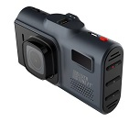 | 15,390р.
Сигнатурное комбо-устройство. Магнитное крепление. Патч-антенна. Суперконденсатор.Разрешение: до 1920х1080; Процессор AIT 8336; Матрица SONY STARVIS IMX 307; Поддержка карт памяти до 64Гб; Сигнатурный радар-детектор; поддержка POP; диапазоны: K, Ka, Ku, X, Ultra-K; Обнаружение радаров типа "Стрелка", "Robot", "Кордон", "Крис", "Вокорд" и т.д.; Z-сигнатуры включают защиту ANTI-CAS; GPS, база стац. радаров | 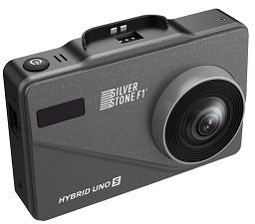 | 13,650р.
Видеорегистраторы SilverStone F1
Магнитное крепление. Wi-Fi. Фирменное приложение для iOS и Android. Еженедельно-обновляемая база данных стационарных радарных комплексов. Разрешение: до 3840х2160 при 30 к/с; Угол обзора: 1700; Процессор AIT 8629; Матрица SONY STARVIS IMX415; Поддержка карт памяти до 64Гб; |  | 9,750р.
Магнитное крепление, GPS-модуль, Wi-Fi, фирменное приложение для iOS и Android, еженедельно-обновляемая база данных стационарных радарных комплексов. Разрешение: Super HD 2304*1296p при 30 к/с; Угол обзора: 1700; Процессор: Mstar 8339; Матрица: PS5260; Поддержка карт памяти до 64Гб; |  | 8,690р.
СКРЫТАЯ УСТАНОВКА, 2-Х КАНАЛЬНЫЙ, ВЫНОСНЫЕ КАМЕРЫ, GPS, Wi-Fi. |  | 8,690р.
GPS-информатор (база камер), магнитное крепление; суперконденсатор; Разрешение: Full HD 1920x1080 при 30 к/с; Угол обзора: 140; Чипсет: Novatek 96672; Сенсор: GC2053; Поддержка карт памяти до 128Гб | 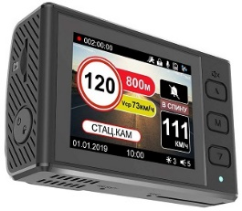 | 7,890р.
Wi-FI, приложение для iOS и Android, Разрешение: 4K 3840x2160 p при 30 к/с; Угол обзора: 140; Поддержка карт памяти до 256Гб; | 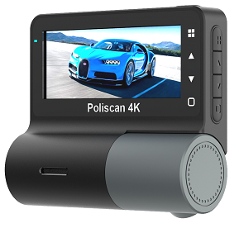 | 7,090р.
Наличие съемного фильтра CPL, магнитное крепление; Разрешение: 4К 3840х2160 при 30 к/с; Угол обзора: 1400; Поддержка карт памяти до 256Гб |  | 6,700р.
2-х канальный с вращаемой внутрисалонной камерой, идеально для такси, автошкол и коммерческого транспорта. Разрешение: 4K до 3840x2160 при 30 к/с; Угол обзора: 140; Поддержка карт памяти до 128Гб |  | 7,290р.
Wi-FI, приложение для iOS и Android, 2-х канальный с вращаемой внутрисалонной камерой, идеально для такси, автошкол и коммерческого транспорта. Разрешение: 2K до 2560x1440 при 25 к/с; Угол обзора: 140; Поддержка карт памяти до 128Гб | 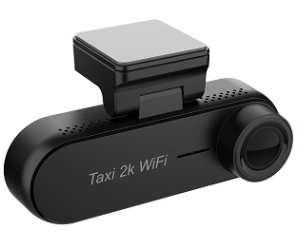
2-х канальный с вращаемой внутрисалонной камерой, идеально для такси, автошкол и коммерческого транспорта. Разрешение: 2К до 2560х1440 при 30 к/с; Угол обзора: 140; Поддержка карт памяти до 256Гб | 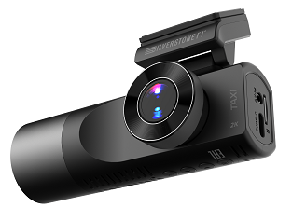 | 5,990р.
2-х канальный с вращаемой внутрисалонной камерой, идеально для такси, автошкол и коммерческого транспорта. Разрешение: до 1920х1080 при 30 к/с; Угол обзора: 140; Процессор: CPU JIELI50601; Поддержка карт памяти до 32Гб; ИК-подсветка
Wi-FI, приложение для iOS и Android, Разрешение: 4K 3840x2160 p при 30 к/с; Угол обзора: 140; Поддержка карт памяти до 256Гб; |  | 6,390р.
SuperHD до 2304х1296 при 30 к/с; HDR, Угол обзора: 140; Процессор: JIELI5601; Поддержка карт памяти до 32Гб; | 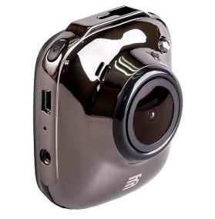
Wi-FI, приложение для iOS и Android, Дисплей IPS 1.47"; Разрешение: REAL 2K 1440p при 30 к/с; Угол обзора: 150; Поддержка карт памяти до 128Гб; Камера заднего вида в комплекте |  | 5,100р.
Wi-FI, приложение для iOS и Android, Дисплей IPS 1.47"; Разрешение: REAL 2K 1440p при 30 к/с; Угол обзора: 150; Поддержка карт памяти до 128Гб |  | 4,090р.
Wi-FI, приложение для iOS и Android, Разрешение: Full HD 1920*1080p при 30 к/с; Угол обзора: 150; Поддержка карт памяти до 64Гб; Камера заднего вида в комплекте |  | 4,690р.
Wi-FI, приложение для iOS и Android, Разрешение: Full HD 1920*1080p при 30 к/с; Угол обзора: 150; Поддержка карт памяти до 64Гб; | 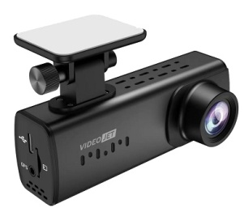 | 3,900р.
ВИДЕОРЕГИСТРАТОР ДЛЯ ГОЛОВНЫХ УСТРОЙСТВ НА ANDROID Разрешение: Full HD 1920*1080p при 30 к/с; Угол обзора: 140; Поддержка карт памяти до 128Гб; | 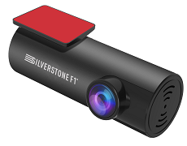 | 3,550р.
Разрешение: до 1920х1080 при 30 к/с; Угол обзора: 1400; Процессор: CPU Novatek 96220; Поддержка карт памяти до 32Гб; Камера заднего вида в комплекте
Разрешение: до 1920х1080 при 30 к/с; Угол обзора: 1400; Процессор: CPU Novatek 96220; Поддержка карт памяти до 32Гб; Камера заднего вида в комплекте | 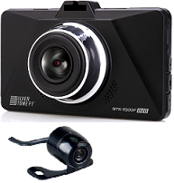
Разрешение: до 1920х1080 при 30 к/с; Угол обзора: 1400; Процессор: CPU Novatek 96220; Поддержка карт памяти до 32Гб;
Wi-FI, приложение для iOS и Android, Разрешение: Full HD 1920*1080p при 30 к/с; Угол обзора: 140; Поддержка карт памяти до 64Гб; | 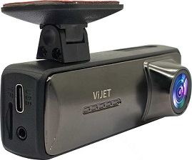
Радар-детекторы SilverStone F1
Разнесенный сигнатурный радар-детектор с усилителем LNA и лазерным приемником диапазоны: K, Ka, Ku, X, Ultra-K обнаружение радаров типа "Стрелка", "Robot", "Кордон", "Крис", "Вокорд" и т.д. X-сигнатуры включают защиту ANTI-CAS режимы: "Город 1, 2, 3", "Трасса", "Smart" поддержка POP GPS, база стац. Радаров |  | 27,990р.
Разнесенный сигнатурный радар-детектор с лазерным приемником диапазоны: K, Ka, Ku, X, Ultra-K обнаружение радаров типа "Стрелка", "Robot", "Кордон", "Крис", "Вокорд" и т.д. X-сигнатуры включают защиту ANTI-CAS режимы: "Город 1, 2, 3", "Трасса", "Smart" поддержка POP GPS, база стац. Радаров |  | 19,990р.
Сигнатурный радар-детектор, Wi-Fi, HotSpot, Фирменное приложение для iOS и Android, Тандем-усилитель приема LNA, Цветной дисплей диапазоны: K обнаружение радаров типа "Стрелка", "Robot", "Кордон", "Крис", "Вокорд" и т.д. X-сигнатуры включают защиту ANTI-CAS режимы: "Город 1, 2, 3", "Трасса", "Smart" поддержка POP GPS, база стац. Радаров | 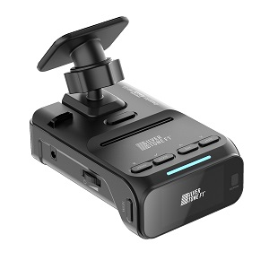 | 17,650р.
Сигнатурный радар-детектор, Тандем-усилитель приема LNA, Цветной дисплей диапазоны: K обнаружение радаров типа "Стрелка", "Robot", "Кордон", "Крис", "Вокорд" и т.д. X-сигнатуры включают защиту ANTI-CAS режимы: "Город 1, 2, 3", "Трасса", "Smart" поддержка POP GPS, база стац. Радаров
радар-детектор с лазерным приемником диапазоны: K, Ka, Ku, X, Ultra-K обнаружение радаров типа "Стрелка", "Robot", MultaCD и др. Добавлена функция оповещения всех видов радаров режимы: "Город", "Трасса", "Авто" поддержка POP GPS, база стац. Радаров | 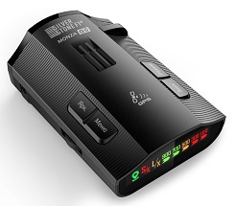 | 6,290 ₽

Регистраторы Viper
ВИДЕРЕГИСТРАТОРЫ, ПАРКОВОЧНЫЕ КАМЕРЫ VIPER
Видеорегистраторы (GSM/4G)
Модель | Фото | Описание | количество | РРЦ
Viper PROTECT |  | Процессор T23 Матрица GC2063 GPS Есть Угол обзора 125° Питание 12V Type-C Рабочая температура -10°С до +70°С Разрешение 1920x1080 (Full HD 1090P) 8MP Карта памяти до 256гб 10 класс, UЗ Слот для SIM-карты есть | шт | 9000
Видеорегистратор VIPER PROTECT NEW DUO (Салонная камера) |  | Процессор AllWinner V853 Питание 9-12V Рабочая температура -20°С～ +70°С Разрешение передней камеры 2K / 2048x1080 Запись звука, микрофон Есть Матрица передней камеры c2336 Матрица внутренней камеры gc2503 Разрешение внутренней камеры AHD720 / 1280x720 Угол обзора передней камеры 140° Угол обзора внутренней камеры 130° Тип разъёма Type-C Слот 4G Есть Слот Micro-SD от 8гб до 256гб, от 10 класса | шт | 11000
Viper PROTECT DUO |  | Процессор AllWinner V853 Питание 9-12V Рабочая температура -20°С～ +70°С Разрешение передней камеры 2K / 2048x1080 Запись звука, микрофон Есть Матрица передней камеры c2336 Матрица внутренней камеры gc2503 Разрешение внутренней камеры AHD720 / 1280x720 Угол обзора передней камеры 140° Угол обзора внутренней камеры 130° Тип разъёма Type-C Слот 4G Есть Слот Micro-SD от 8гб до 256гб, от 10 класса | шт | 11500
Видеорегистраторы (GPS/ГЛОНАСС)
Модель | Фото | Описание | количество | РРЦ
Viper X-DRIVE DUO WI-FI (GPS) Камера салонная | 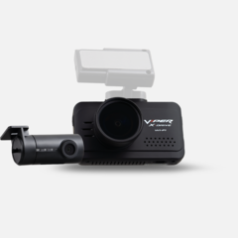 | 2 камеры Разрешение 2304х1080 30к/c Дисплей "3" Матрица SONY Карта памяти 4-128GB Магнитное крепление со скозным питанием Wi-FI МОДУЛЬ CPL-фильтр :Съемный (опционально) | шт | 15000
Viper X-DRIVE DUO WI-FI (GPS) Камера внешняя | 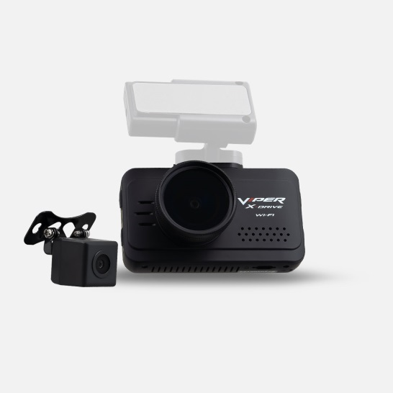 | 2 камеры Разрешение 2304х1080 30к/c Дисплей "3" Матрица SONY Карта памяти 4-128GB Магнитное крепление со скозным питанием Wi-FI МОДУЛЬ CPL-фильтр :Съемный (опционально) | шт | 15000
Viper X-DRIVE WI-FI (GPS) |  | Разрешение 2304х1080 30к/c Дисплей "3" Матрица SONY GPS/ГЛОНАСС Карта памяти 4-128GB Магнитное крепление со скозным питанием Wi-FI МОДУЛЬ CPL-фильтр :Съемный (опционально) | шт | 12500
Видеорегистраторы-зеркала 2 камеры
Модель | Фото | Описание | количество | РРЦ
Видеорегистратор + зеркало + камера заднего вида VIPER APEXI 4K, Внутренняя (салонная) Функция ADAS+BSD |  | Процессор CMOS 230 D Матрица Sony-307 Дисплей 9.66" TouchScreen G-сенсор Встроенный, настраиваемая чувствительность Объектив 6 линз, широкоугольный 145° Питание 12-24V Тип карты памяти Micro SD до 256 гб, класс 10 и выше Рабочая температура -0°С ~ +65°С Встроенный аккумулятор Суперконденсатор Разрешение передней камеры 2560х1440, 4K Разрешение дополнительной камеры 2048×1080, 2K Режим записи видео Циклический Функционал Запись звука (микрофон), режим парковки, ADAS + BSD, динамическое позиционирование изображение с задней камеры при парковке, Штамп Дата/ Время. | шт | 7500
Видеорегистратор + зеркало + камера заднего вида VIPER APEXI 4K, Внешняя влагозащищенная. Функция ADAS+BSD |  | Процессор CMOS 230 D Матрица Sony-307 Дисплей 9.66" TouchScreen G-сенсор Встроенный, настраиваемая чувствительность Объектив 6 линз, широкоугольный 145° Питание 12-24V Тип карты памяти Micro SD до 256 гб, класс 10 и выше Рабочая температура -0°С ~ +65°С Встроенный аккумулятор Суперконденсатор Разрешение передней камеры 2560х1440, 4K Разрешение дополнительной камеры 2048×1080, 2K Режим записи видео Циклический Функционал Запись звука (микрофон), режим парковки, ADAS + BSD, динамическое позиционирование изображение с задней камеры при парковке, Штамп Дата/ Время. | шт | 8000
Viper Largo duo |  | Разрешение передней камеры FHD 1920x1080 25к/с Разрешение задней камеры HD 1280x720 25к/с Угол обзора 170 ,обьектив 6G+IR Матрица SONY Полноразмерный дисплей 9.66 TouchScreen G-sensor Режим парковки Встроенный аккумулятор 600 мАч Матрица :Sony 307 | шт | 8000
Viper Wide DUO | 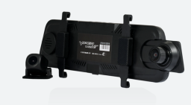 | Разрешение передней камеры FHD 1920x1080 30к/с Разрешение задней камеры HD 1920x1080 20к/с 6 линз IR Угол обзора 170 Матрица SONY Полноразмерный дисплей 9.66 TouchScreen G-sensor Режим парковки Встроенный аккумулятор | шт | 8000
Видеорегистраторы
Модель | Фото | Описание | количество | РРЦ
Видеорегистратор Viper VR III 4К |  | Процессор Eeasy 230Р Формат видео TS Дисплей 3.19" Wi-Fi Есть G-сенсор Есть Питание USB-C Рабочая температура -20°C - +60°С Микрофон Есть Циклическая запись Выкл. 1/2/3 минуты Формат фото JPEG Режим парковки Есть Карта памяти MicroSD 8-256 ГБ, класс 10, U3 Разрешение задней камеры 1080p, Full HD Разрешение передней камеры 4K Разрешение салонной камеры 1080p, Full HD ИК светодиодные лампы 4шт Частота света 50Гц/60Гц Батарея Суперконденсатор Поддержка языка Русский, Английский | шт | 8400
Видеорегистратор VIPER MINI M |  | Размер, вес с упаковкой 12см/10см/8см, 450г Процессор GK7201V300 Матрица GC2083 Формат видео TS Wi-Fi Есть G-сенсор Встроенный, настраиваемая чувствительность Аккумулятор Суперконденсатор Питание 12-24V Разрешение FullHD / 30 кадров в секунду Формат фото JPEG Карта памяти MicroSD, 16гб-128гб, класс 10+ Тип разъёма Type-C Размеры устройства 33мм/56мм/41,4мм | шт | 5000
VIPER 70MY M100 |  | Управление с помощью приложения Разрешение основной камеры: 2560х1440 30к/c. Разрешение 2к Дисплей "1" Супер конденсатор Карта памяти: до 128GB 10 класс ,UЗ Напряжени:5v/2.5A Wi-FI МОДУЛЬ Язык:Русский/Английский. Голосовое оповещение. | шт | 6000
VIPER 70MY M500 (2 Камеры) Внешняя |  | 2 камеры Разрешение основной камеры: 2560х1440 25к/c. Разрешение задней камеры :1280х720 25к/с Дисплей "1" Супер конденсатор Карта памяти: до 128GB 10 класс ,UЗ Напряжени:5v/2.5A Wi-FI МОДУЛЬ Язык:Русский/Английский. Голосовое оповещение. Управление с помощью приложения. Разрешение 2K | шт | 10500
VIPER 70MY M500 (2 Камеры) Внутренняя |  | 2 камеры Разрешение основной камеры: 2560х1440 25к/c. Разрешение задней камеры :1280х720 25к/с Дисплей "1" Супер конденсатор Карта памяти: до 128GB 10 класс ,UЗ Напряжени:5v/2.5A Wi-FI МОДУЛЬ Язык:Русский/Английский. Голосовое оповещение. Управление с помощью приложения . Разрешение 2K | шт | 11200
VIPER TUBE DUO (2 Камеры) Внешняя |  | 2 камеры . Процессор:Novatek 96565. Матрица General Plast 4653 Разрешение основной камеры: 2560х1440 30к/c. Разрешение задней камеры :1920х1080 30к/с Дисплей "1.5" Супер конденсатор Карта памяти: до 128GB 10 класс ,UЗ Напряжени:5v/2.5A Wi-FI МОДУЛЬ Язык:Русский/Английский. Голосовое оповещение. Управление с помощью приложения.Угол обзора 150 градусов. Разрешение 2K | шт | 9800
КАМЕРА ЗАДНЯЯ ДЛЯ ВИДЕОРЕГИСТРАТОРА Vioer Tube ВНУТРЕННЯЯ |  |  |  | 3300
КАМЕРА ЗАДНЯЯ ДЛЯ ВИДЕОРЕГИСТРАТОРА Vioer Tube ВНЕШНЯЯ |  |  |  | 2500
Шнур питания для скрытой установки VIPER TUBE |  |  | компл | 2000
VIPER TUBE DUO (2 Камеры) Внутреняя |  | 2 камеры . Процессор:Novatek 96565. Матрица General Plast 4653 Разрешение основной камеры: 2560х1440 30к/c. Разрешение задней камеры :1920х1080 30к/с Дисплей "1.5" Супер конденсатор Карта памяти: до 128GB 10 класс ,UЗ Напряжени:5v/2.5A Wi-FI МОДУЛЬ Язык:Русский/Английский. Голосовое оповещение. Управление с помощью приложения.Угол обзора 150 градусов. Разрешение 2K | шт | 10000
VIPER OLA |  | 1.Процессор :Allwinner851 2.Матрица GC2093. 3.Разрешение 2к 4.Дисплей : 1.47" IPS (170x320 pixels) 5.Размер 90х26х30мм 6.Входное напряжение ЗУ 12-24В 7.Угол обзора видеокамеры 170° ультра-широкоугольный 8.Карта памяти MicroSD 8-256 ГБ, класс 10, U3 9.Язык:Русский/Английский. 10.Разрешение видеозаписи QHD 2.5K 2560x1440x30FPS 11.Выходное напряжение (питание видеорегистратора) 5V | шт | 5800
VIPER ORION (DUO) |  | 1.Процессор :General Plus 6248 2.Матрица SC2336. 4.Дисплей : 3" HD 5.Размер 95х55х30 мм 6.Входное напряжение ЗУ 12-24В 7.Угол обзора видеокамеры 170° ультра-широкоугольный 8.Карта памяти MicroSD 8-256 ГБ, класс 10, U3 9.Язык:Русский/Английский. 10.Разрешение видеозаписи1920х1080 30к/с, 1280х720 25к/с 11.Выходное напряжение (питание видеорегистратора) 5V | шт | 6500
Видеорегистратор VIPER TWIST III |  | 1.Дисплей :3.16 ЖК дисплей 2.Разрешение передней камеры :2560*1440 4.Разрешение салонной камеры : 1280*720 5.Формат видео MOV 6.Питание:5v/1,5A 7.Микрофон: есть. 8.SD до 256 ГБ, класс 10, U3 9.Батарея -Суперконденсатор Третья камера поставляется опционально к регистратору(в комплекте видеорегистратора только 2 камеры) | шт | 7500
Viper Z1 SKY |  | Магнитное крепление Разрешение FHD Дисплей "1.5" Карта памяти 4-128GB G-Sensor Угол обзора 170 поворот устройства 360 | шт | 7200
Viper C3-625 | 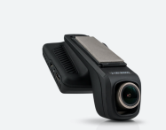 | FHD 1920x1080 30к/с Матрица SONY 6 линз из кварцевого стекла Wi-fi модуль Угол обзора 170 G-sendor Встроенный аккумулятор Высокое крепление под зеркало Новое магнитное крепление | шт | 6800
Viper A-50 S |  | Разрешение видеозаписи 1920x1080 30 к/с Датчик движения G-sensor Встроенный аккумулятор Матрица om4689 Угол обзора 172 Термоустойчивый корпус Шестистойная стеклянная линза | шт | 5500

